履歴書
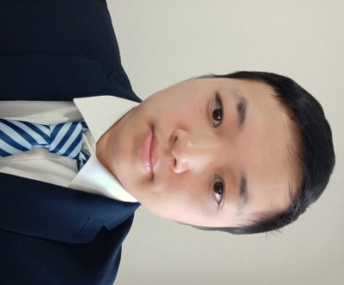
写真をはる位置
写真をはる必要が
ある場合
1．縦 36～40mm
横 24～30mm
2.本人単身胸から上
3.裏面のりづけ
履 歴 書 |  |  |  |  |  | 年 | 月 | 学 歴 ・ 職 歴
 |  |  | 令和 年 月 日現在

 |  |  |  |  |  | 2020 | 11 | マルハミート 川崎 派遣
ふりがな | チヨウ イチコウ

氏 名 | 趙一航 |  |  |  |  |  |  | 作業、通訳 その他付随業務

 |  |  |  |  |  | 2021 | 6 | 一身上の都合より 退職

1992 年 08 月26 日生 （満 28 歳） 1 |  |  |  | ※ ○男・女

ふりがな |  |  |  |  | 電話

現住所 | 〒 |  |  |  | 8046821908

 | 千葉県成田市囲護台1丁目

 |  |  |  |  |  | 年 | 月 | 資 格 ・ 免 許

ふりがな |  |  |  |  | 電話
 |  |  |  |  |  | 2014 | 7 | English colleage test level six
連絡先 | 〒 |  | (現住所以外に連絡を希望する場合のみ記入)

 |  |  |  |  |  | ２０１８ | ８ | 日本語能力試験 JLPT N２

年 | 月 | 学 歴 ・ 職 歴 （各別にまとめて書く）

 |  | 高校

２００９ | ９ | 全州高校 入学

2011 | 6 | 全州高校 卒業

 |  |  |  |  |  | 志望の動機・特技・趣味・アピールポイントなど |  |  | 通勤時間
 |  | 大学

 |  |  |  |  |  | 自己PR： 私の性格は明るくて，コミュニケーションをすることが大好きです。仕事に対する態度もとても真面目です。英語てコミュニケーションの能力もある、ソフトウェアの開発もできる。きどお会社に対してお役に立てる。ソフトウェアの経験に興味がある場合このウェブサイトをご覧ください https://yihang.vercel.app/ 志望動機： |  |  | 約 時間 分
２０１１ | ９ | 西北工業大学 ソフトウェア 専門 入学

２０１５ | ７ | 西北工業大学 ソフトウェア 専門 卒業 |  |  |  |  |  |  | 扶養家族数（配偶者を除く）

 |  |  |  |  |  |  |  |  | ０人

 |  | 職務経歴
 |  |  |  |  |  |  |  |  | 配偶者 | 配偶者の扶養義務

２０１５ | ７ | 柳州長虹精密機械製造会社 入社
 |  |  |  |  |  |  |  |  | ※ 有・○無 | ※ 有・○無

 |  | 製品の実験データ集める，

 |  | ソフトウェアの開発。 |  |  |  | 本人希望記入欄（特に給料・職種・勤務時間・勤務地・その他についての希望などがあれば記入）

2019 | 8 | 一身上の都合より 退職 |  |  |  | 給与、処遇わ貴社の規定に従います。

２０１９ | １２ | マイケルコース 酒々井プレミアム アウトレット 店 派遣

 |  | 商品の包装 その他付随 業務

２０２０ | 3 | 派遣終了

記入上の注意 | 1 . 鉛筆以外の黒又は青の筆記具で記入。 2 . 数字はアラビア数字で、文字はくずさず正確に書く。 3 . ※印のところは、該当するものを○で囲む。

